VELDINDELING

 |  | VELDINDELING



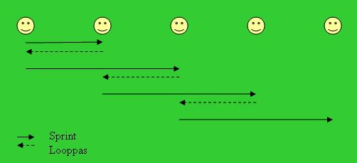
 |  | 7
 | 8 |  | 6


 | 9 | 11
4
 |  |  | 5

 | 10

 |  |  | 3
 | 1
 |  | 2

EXTRA OP VELD 1:

